Oppy Statement
Opportunity Statement
 |  |  |  |  |  |  |  |  |  |  |  | TRL | Soc Im | Biz Pot | Impact
 |  | Autor(es): |  |  |  |  |  |  |  | Fecha |  | #NAME? | 0% | #VALUE! | #VALUE!
Madurar Tecnología
Buscar Transferencia
 |  | Tec-Enabler: |  |  | Fuente
 |  | Fase |  |  | Campus:
 |  | GIEE responsable (si aplica) |  |  | Comentarios

1) Descripción de PROBLEMA / OPORTUNIDAD |  |  |  |  | 2) Descripción de SOLUCIÓN

Redefinir para Incrementar Impacto Social y de Negocio

Quien es/son Principales Beneficiarios
3) Propuesta de Valor (COMO la solución genera valor al Beneficiario) | Que CREA |  | Que ELIMINA |  | Que INCREMENTA |  |  |  | Que REDUCE

 | Innovation Intent | Disruptive innovation (Disrupt current Value chain) |  |  | Competidores/Substitutos: |  |  | Pruebas PCR, Pruebas rápidas

4) Technology Readiness |  |  | 5) Impacto Social |  |  |  | 6) Potencial de Negocio

Nivel TRL actual: |  |  | Principales areas de Impacto |  |  |  | Tamaño de Negocio: |  |  |  | #VALUE!

 |  |  |  |  |  |  | Madurez del Mercado |  |  |  | #VALUE!
Principales Riesgos de la Tecnología
 |  |  |  |  |  |  | Propuesta de Valor |  |  |  | #VALUE!

 |  |  | Comentarios descriptivos: |  |  |  | Necesidad del Mercado |  |  |  | #VALUE!

 |  |  |  |  |  |  | Intensidad de la competencia |  |  |  | #VALUE!

Tpo desarrollo(semanas): |  |  |  |  |  |  | Principales Riesgos de Negocio |  |  | Tot Biz Pot= | #VALUE!

Costo desarrollo (KUSD): |  | 0
 |  |  |  | Potencial de Impacto Social |  | 0%

Assumptions
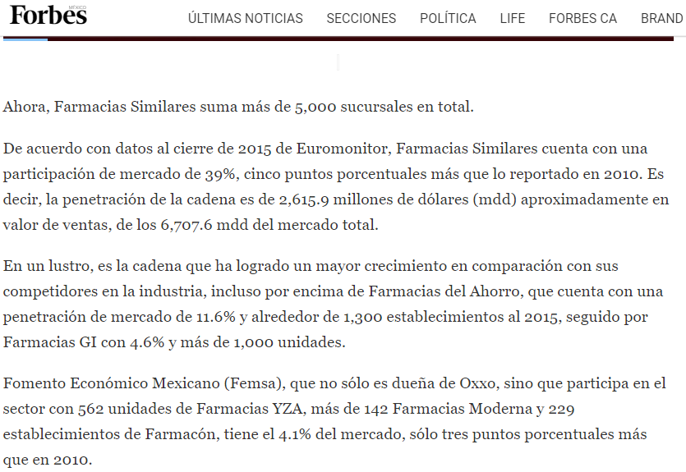
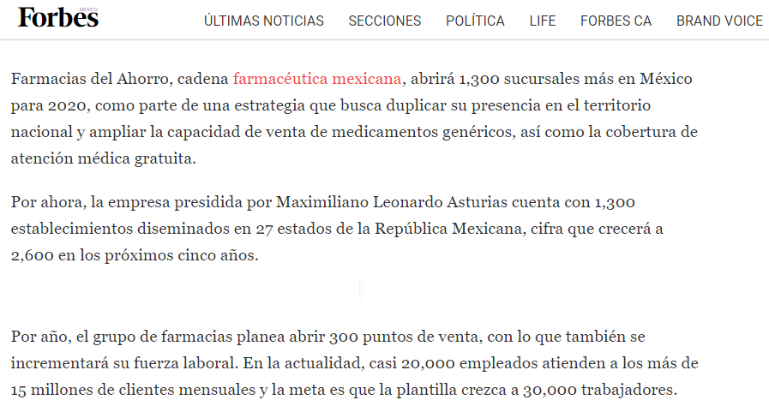
Major Cost to execute Project and get an MVP: |  |  |  | Pricing
Concept |  | Estimated Cost (USD) |  | Competitors Name | Price (USD)
 |  |  |  |  |  | Estimated Production cost (USD): | 25
People to hire: |  |  |  | Competitor 1
Materials: |  |  |  | Competitor 2
Prototypes |  |  |  | Competitor 3 |  | Required Profit: | 100%
Testing: |  |  |  | Competitor 4
Services: |  |  |  | Competitor 5
others

 |  |  |  | Next Best Alternative | Price (USD) | First estimated price (USD): | 50
 | TOTAL | 0 | USD
 |  |  |  | NBA1
References: |  |  |  | NBA2
 |  |  |  | NBA3
 |  |  |  | NBA4
 |  |  |  | NBA5

Business Potential evaluations

Market Size

